상품제안서
카카오프렌즈 65 슈팅 수동 장우산 | 상품코드: S40433

 |  |  |  |  |  |  | 02-713-8555 | www.synergygift.co.kr
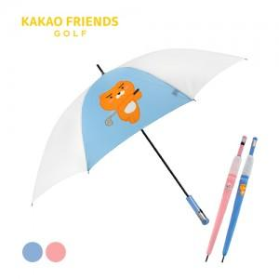

【상세/제작정보】 | <p><span style="font-size: 14pt;">※ 손잡이-UV필름칼라인쇄, 원단-전사칼라인쇄 별도 문의 바랍니다.</span></p><p><span style="font-size: 14pt;">※ 운임비 별도 발생 됩니다.</span></p>

【인쇄/포장옵션】 | 실크, 원단1도인쇄 / 포장불가능

【공급단가】 | 수량 | 30~ | 100~ | 300~ | 500~ | 1,000~
*VAT별도 | 블루 | 17,500원 | 16,400원 | 15,700원 | 15,400원 | 15,200원
 | 핑크 | 17,500원 | 16,400원 | 15,700원 | 15,400원 | 15,200원

【상품 URL】 | https://www.synergygift.co.kr:443/src/goods_detail.php?gdno=40433

